Kiểm tra sct đất nền
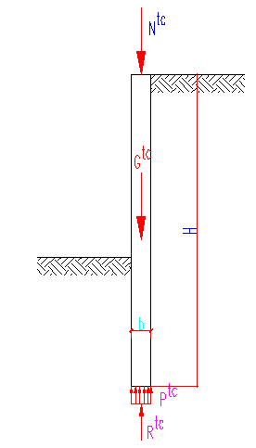
IX. KIỂM TRA SỨC CHỊU TẢI ĐẤT NỀN CHÂN TƯỜNG: |  |  |  |  |  |  |  |  |  | B3.5 | A-I
 |  |  |  |  |  |  |  |  |  | B5 | A-II
Điều kiện đất nền dưới chân tường đảm bảo khả năng chịu lực là:
 |  |  |  |  |  |  |  |  |  | B7.5 | A-III
 |  | Ptc =(Ntc + Gtc)/b <= Rtc |  |  |  |  |  |  |  | B10 | A-IV
Trong đó:
 | Ptc là áp lực tiêu chuẩn dưới chân tường (T/m2) |  |  |  |  |  |  |  |  | B12.5 | A-V
 | Ntc là tải trọng công trình trên mỗi mét dài (T/m)
 | Gtc là trọng lượng bản thân tường trên mỗi mét dài (T/m2) |  |  |  |  |  |  |  |  | B15 | A-VI
 | Rtc là sức chịu tải đất nền dưới chân tường (T/m2) |  |  |  |  |  |  |  |  | B20 | A-VII
 | b là bề dày của tường (m) |  |  |  |  |  |  |  |  | B22.5 | A-VIIIB
 | B là bề rộng của tường (m) |  |  |  |  |  |  |  |  | B25
A. Tính Ptc: |  |  |  |  |  |  |  |  |  | B30

 |  | Tải trọng công trình Ntc = | 487.0 | kN/m |  |  |  |  |  | B35
 |  | Chiều dài tường H = | 28 | m |  |  |  |  |  | B40
 |  | Chiều dày tường b= | 1 | m
 |  | Chiều rộng tường B= | 1 | m |  |  | Sơ đồ lực dọc tác dụng lên tường
 |  | Dung trong bê tông g = | 25 | kN/m3
 |  | Trọng lượng tường Gtc = | 700 | kN

----> Áp lực tiêu chuẩn dưới chân tường:
 |  | Ptc = | 1187.0 | kN/m2

B. Tính Rtc:

Thông số các lớp đất từ chân tường lên mặt đất phía ngoài hố đào:

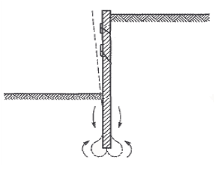
Lớp đất | Chiều sâu lớp đất | Chiều dày lớp đất | Dung trọng đất | Dung trọng đất | Lực dính đơn vị | Góc ma sát trong
 |  |  | gwet | gsat | C | j
 | m | m | kN/m3 | kN/m3 | kN/m2 | o
1 | -2.7 | 2.7 | 17.50 | 18.60 | 0 | 10.00
2 | -6 | 3.3 | 17.50 | 17.08 | 17.9 | 13.85
3 | -18.5 | 12.5 | 16.30 | 19.73 | 16.4 | 7.02
4 | -20 | 1.5 | 19.00 | 20.02 | 30.8 | 18.02
5 | -20.8 | 0.8 | 16.20 | 19.95 | 0 | 30.00
6 | -32.5 | 11.7 | 17.00 | 20.13 | 0 | 29.28
7 | -35 | 2.5 | 20.00 | 20.07 | 0 | 30.00
8 | -34.7 | -3.8 | 19.00 | 20.01 | 0 | 47.00 | Sơ đồ phá hoại đất chân tường
9 | 0 | 0 | 0.00 | 0.00 | 0 | 0.00
10 | 0 | 0 | 0.00 | 0.00 | 0 | 0.00
 |  |  |  |  | Lớp đất đặt chân tường: | 6

Thông số lớp đất chân tường:
 | jtc = | 29.28 | (độ) |  | CII = | 0 | (kN/m2)
 | g'II (t) = | 16.9 | (kN/m3) |  | gII (d) = | 17 | (kN/m3)
 | Trong đó:
 | jtc | Góc ma sát trong của đất dưới chân tường.
 | CII | Lực dính của lớp đất chân tường.
 | g'II (t) | Trị trung bình của trọng lượng thể tích các lớp đất
 |  | từ chân tường tới mặt đất.
 | gII (d) | Trọng lượng thể tích của lớp đất đặt chân tường.

Các hệ số không thứ nguyên phụ thuộc vào góc ma sát trong của đất:
 | A = | 1.085 | B = | 5.341 | D = | 7.742
Các thông số quy ước tại chân tường:
 |  |  |  | Chiều dày tường b= | 1 | m
 |  |  |  | Chiều sâu đặt tường từ mặt đất h = | 28 | m
 |  |  |  | Chiều sâu đất nền tầng hầm nếu có ho = | 14.4 | m

Các hế số độ tin cậy và hệ số điều kiện làm viêc( lấy theo điều 3.38 và 3.39)
 | ktc = | 1.0 | m1 = | 1.1 | m2 = | 1.0
Sức chịu tải đất nền dưới chân tường:
 | Rtc = | [m1 x m2 x (AbgII + Bhg'II + DCII - g'IIho)] / ktc
 | Rtc = | 25322 | (kN/m2)

C. Kết luận: |  | Đất dưới chân tường đảm bảo khả năng chịu lực

X. KIỂM TRA KHẢ NĂNG CHỐNG ĐẨY TRỒI HỐ MÓNG:

A. Kiểm tra khả năng chống trồi hố đào khi xét đồng thời cả c và f:
Hệ số ổn định chống trồi là:

Trong đó:
Hệ sô giới hạn khả năng chịu lực cực hạn của đất theo Terzaghiz:

Thông số các lớp đất từ chân tường lên đáy hố móng phía trong hố đào:

 |  | Lớp đất | Chiều sâu lớp đất | Chiều dày lớp đất | Dung trọng đất |  | Lực dính đơn vị | Góc ma sát trong
 |  |  |  |  | gwet | gsat | C | j
 |  |  | m | m | kN/m3 | kN/m3 | kN/m2 | o
 |  | 4 | -20 | 1.5 | 19 | 20.02411091 | 30.8 | 18.02
 |  | 5 | -20.8 | 0.8 | 16.2 | 19.945750452 | 0 | 30
 |  | 6 | -32.5 | 11.7 | 17 | 20.126582278 | 0 | 29.28
 |  | 7 | -35 | 2.5 | 20 | 20.066305003 |  | 30

Ta có:

Cao độ mặt đất tự nhiên: |  |  |  | Htn = | -0.00 | m
Độ sâu đào đất: |  |  |  | H= | 17.60 | m
Độ sâu chôn tường: |  |  |  | D= | 10.40 | m
Dung trọng trung bình đất ngoài hố đào: |  |  |  | g1= | 16.90 | kN/m3
Dung trọng trung bình đất trong hố đào: |  |  |  | g2= | 17.60 | kN/m3
Lực dính trung bình đất trong hố đào: |  |  |  | c= | 2.80 | kN/m2
góc ma sát trung bình đất trong hố đào: |  |  |  | jtb= | 28.40 | độ
Tải trọng phụ thêm mặt đất: |  |  |  | q= | 20.0 | kN/m2
Hệ số chịu lực giới hạn của đất: |  |  |  | NqT= | 37.81
 |  |  |  | NcT= | 68.07 |  |  | Sơ đồ hố đào
Hệ số ổn định: |  |  |  | KL= | 14.4 | > | 2.0
Kết luận: |  | Hố đào không bị đẩy trồi

B. Kiểm tra khả năng chống trồi theo quy trình hố móng thượng Hải( theo giáo trình
Thiết kế và thi công hố móng sâu-PGS.TS. Nguyễn Bá Kế)

1. Mô men chống trồi: MRL = R1Katanf +R2 tanf + R3 c

R1 = D(gho2/2 + qho) + D2 qf (a2-a1 + sina2cosa2-sina1cosa1)/2-gD3(cos3a2 - cos3a1)/3

R2 = D2qf/2 +[ a2-a1- (sin2a2 -sin2a1)/2] -gD3[sin2a2cosa2 - sin2a1cosa1 + 2(cosa2 - cosa1)]/3

R3 = hoD + (a2-a1)D2
Trong đó:
Chiều dài tường vây: |  |  |  |  |  |  | L = | 28 | m
g là dung trọng trung bình các lớp đất từ đáy tường vây trở lên: |  |  |  |  |  |  | g = | 16.90 | kN/m3
D là độ sâu cắm tường vây: |  |  |  |  |  |  | D = | 10.40 | m
c là lực dính trung bình của đất trên mặt trượt: |  |  |  |  |  |  | c = | 2.80 | kN/m2
f là góc ma sát trung bình của đất trên mặt trượt: |  |  |  |  |  |  | f = | 28.40 | độ
Ka là hệ số áp lực chủ động: |  |  |  |  |  |  | Ka = tan2(45o-f/2) = | 0.36
ho là độ sâu đào móng: |  |  |  |  |  |  | ho = | 17.60 | m
ho' là độ sâu của sàn tầng hầm chống cuối cùng: |  |  |  |  |  |  | ho' = | 10.6 | m
a1 là góc ngang giữa sàn chống dưới cùng và bán kính cung trượt giao đáy hố đào.
 | sina1 = (ho - ho')/(Chiều dài tường vây -ho') = |  |  |  |  | 0.40229885057
 | ---> a1 = | 23.721969607 | (độ) | = | 0.4140264747 | (rad)
 | ---> a2 = 2x(90o-a1) = |  |  | 132.55606079 | (độ) | = | 2.3135397042 | (rad)
q là tải trọng bề mặt |  |  |  |  |  | q = | 20.0 | (kN/m2)
qf = gho' +q = |  |  |  |  |  |  | 199.1 | (kN/m2)
Thay vào các công thức trên ta có:
 |  |  |  |  |  | R1 = | 48819.06
 |  |  |  |  |  | R2 = | 34202.85
 |  |  |  |  |  | R3 = | 388.49
 |  |  |  |  |  | MRL = | 28961.65
2. Mô men gây trồi: |  |  |  |  |  | MSL = (gho' +q)*D^2/2 = | 10767.02

3. Hệ số an toàn chống trồi : |  |  |  | KL = MRL /M SL = |  |  | 2.69 | > | 1.5
 |  |  |  |  |  |  | Đảm bảo khả năng chống trồi

C. Kiểm tra khả năng chống trồi theo kohsaka &ishizuka, 1995
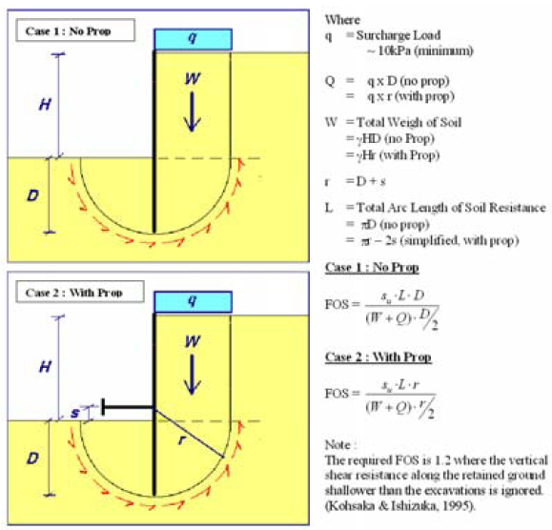

Ta có các thông số sau: |  | s = | 0 | m
 |  | D = | 10.4 | m
 |  | H = | 17.6
 |  | q = | 20.0 | kN/m
 |  | g = | 16.9 | kN/m3
 |  | W = g.H.r = | 3092.6 | kN
 |  | r = D+s = | 10.4 | m
 |  | Q =q.r = | 208.0 | kN
 |  | L = p.D-2s = | 32.7 | m
Sức kháng cắt của đất :su = |  |  | 163.6 | kN/m
Điều kiện kiểm tra chống thổi bùng là:

Hệ số ổn định chống thổi bùng là: |  |  |  |  |  | FS =su.L.r/(W + Q)/(r/2) = | 3.2 | > | 1.2
 |  |  |  |  |  |  | Đảm bảo khả năng chống trồi

XI. KIỂM TRA ỔN ĐỊNH CHỐNG PHUN TRÀO HỐ MÓNG

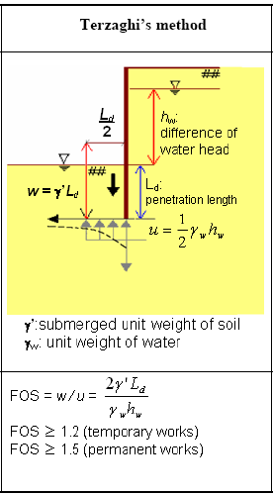
Ta có:
Độ chệnh cột nước: |  |  | hw = | 4 | m
Chiều sâu chôn tường: |  |  | Ld = | 10.40 | m
Bề rộng khối đất chống bùng : |  |  | Ld/2 = | 5.20 | m

Dung trọng của nước: |  |  | gw = | 10.00 | kN/m3

Dung trọng bão hòa của đất dưới hố đào:
Lớp đất: | 6 |  | gbh = | 20.02 | kN/m3

Trọng lượng của khối đất chống thổi bùng hố đào:
 | w = (gbh - gw)LdxLd/2 = |  |  | 542.1 | kN/m

Áp lực thổi bùng hố móng:
 |  | u =gwxhwxLd/2 = |  | 208.0 | kN/m

Hệ số an toàn chống phun trào :

 | Fs = w/u = |  | 2.6 | > | 1.2
Kết luận: |  | Hố đào không bị thổi bùng

XII. KIỂM TRA ỔN ĐỊNH CHỐNG CHẢY THẤM
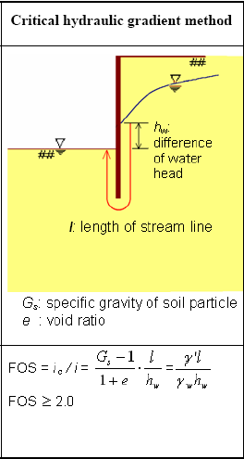
Ta có:
Độ chệnh cột nước: |  |  | hw = | 4 | m
Chiều sâu chôn tường: |  |  | Ld = | 10.40 | m
Chiều dài dòng thấm: |  |  | l = | 24.80 | m
Dung trọng đẩy nổi của đất trong nước:
 | gđn = (Gs-1)/(1+e)
 | Gs là dung trọng hạt.
 | e là hệ số rỗng của đất

Dung trọng đẩy nổi của đất dưới hố đào:
Lớp đất: | 6 |  | gđn = | 10.02 | kN/m3

Trọng lượng của khối đất chống thổi bùng hố đào:

Hệ số an toàn chống chảy thấm :

Fs = ic/i = |  | 6.2 | > | 2.0

Kết luận: |  | Hố đào không bị chảy thấm

XIII. KIỂM TRA CHỐNG XÓI NGẦM DO DÒNG CHẢY THẤM

Điều kiện chống xói ngầm do dòng chảy thấm là gradian kiểm tra trung bình nhỏ hơn gradian cột
nước kiểm tra tới hạn.
 |  |  |  |  | Jk = hw/l <=(jk)cp
Ta có:
 |  |  | Jk = | 0.16
(Jk)cp tra theo bảng sau (theo tiêu chuẩn CHuII II -16-76 của Liên Xô Cũ).

 | Loại đất |  |  | Giá trị trung bình của gradian tới hạn (Jk)cp
 | Đất sét |  |  | 1.2
 | Đất á sét |  |  | 0.65
 | Đất cát hạt lớn |  |  | 0.45
 | Đất cát trung bình |  |  | 0.38
 | Đất cát nhỏ |  |  | 0.29

Để an toàn chọn (Jk)cp nhỏ nhất:
 |  |  | (Jk)cp = | 0.29

Hệ số an toàn chống xói ngầm :

Fs = (Jk)cp/Jk = |  | 1.80 | > | 1.0

Kết luận: |  | Hố đào không bị xói ngầm

XIV. TÍNH LƯỢNG NƯỚC PHẢI BƠM RA HỐ MÓNG KHI THI CÔNG
Tính lưu lượng nước khi thi công đào đất từ lớp 6
Vận tốc thấm V = k.i
Trong đó K là hệ số thấm:
Hệ số thấm của một số loại đất được cho trong bảng tính toán sau:

 | Loại đất |  |  |  | Kt,cm/s
 | Sỏi cuội không có hạt nhỏ |  |  |  | 10-100
 | Cát to, cát vừa, cát nhỏ sach |  |  |  | 10-10^-3
 | Cát bụi, cát pha |  |  |  | 10^-3 - 10^-5
 | Sét pha |  |  |  | 10^-5 - 10^-7
 | Sét |  |  |  | <10^-7

Theo kết quả thí nghiệm thấm ta có hệ số thấm là: |  |  |  |  |  | kt = | 0.01 |  | cm/s
 |  |  |  |  |  | kt = | 8.640 |  | m/ngày
 |  |  |  |  |  | I = | 0.161
Vận tốc thấm là: |  |  |  |  |  | V = | 1.394 |  | m/ngày

Diện tích thấm( diện tích phía trong hố đào): |  |  |  |  |  | A = | 2360 |  | m2
Lưu lượng nước vào hố đào là: |  |  |  |  |  | q = V.A= | 3288.77 |  | m3/ngày

